エラー画面
 |  | 画面設計書 |  | システム名 |  |  |  |  |  |  |  | 版数 | 作成者 | 作成日 |  | 承認者 | 承認日
 |  |  |  | 画面ID |  |  |  |  |  |  |  | 初版 | 吉岡諒真 | 2025-06-03
 |  |  |  | 画面名 |  |  | エラー画面 |  |  |  |  | 版
 |  |  |  | JSP/HTML名 |  |  |  |  |  |  |  | 版

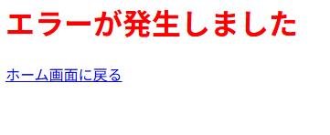
■エラー画面 |  |  |  |  |  |  |  |  | ■処理概要
 |  |  |  |  |  |  |  |  | ・エラーが発生したことを伝える画面
 |  |  |  |  |  |  |  |  | ・ホーム画面に戻るボタンを押すとホーム画面に遷移する

①

 |  |  |  |  |  |  |  |  | ■項目
 |  |  |  |  |  |  |  |  | ①ホーム画面に戻るボタン

No. | 項目名(和名) |  | name属性 |  | I/O | データ型 |  | 桁 | 必 | 位置 | タグ |  |  |  | 備考
1 | [ホーム画面に戻る]ボタン |  |  |  |  |  |  |  |  |  | <input type="submit">
2
3
4
5
6
7
8
9
10
11
12
13
14
15

■機能補足

